디자인문의
순번 | 참고 화면 | 내용 | 답변 | 화면ID | 화면명 | 문의날짜
1 |  | 최소 해상도 1024px 화면 확인 시, 사이드 메뉴가 펼쳐진 상태 기준인지 확인 부탁드립니다 | 업무화면 기준입니다. |  |  | 2026-09-04
2 |  | - 라디오 버튼 disabled 상태일 때 디자인 추가 필요 - 탭폴더가 콘텐츠 영역 중간에 있을 때 표준 확인 필요 | - disabled 상태 디자인 전달 받은 사항 없음. 공통 디자인은 계속하여 업데이트 될 예정 -> (작업자) readonly 상태로 배치 - 피그마 내 '지사별 매출 실적 관리' 화면 참고 가능 - [4] 영역은 조회영역으로 배치 | RA074M01 | 지사별 매출 실적 관리 | 2026-09-04
3 | 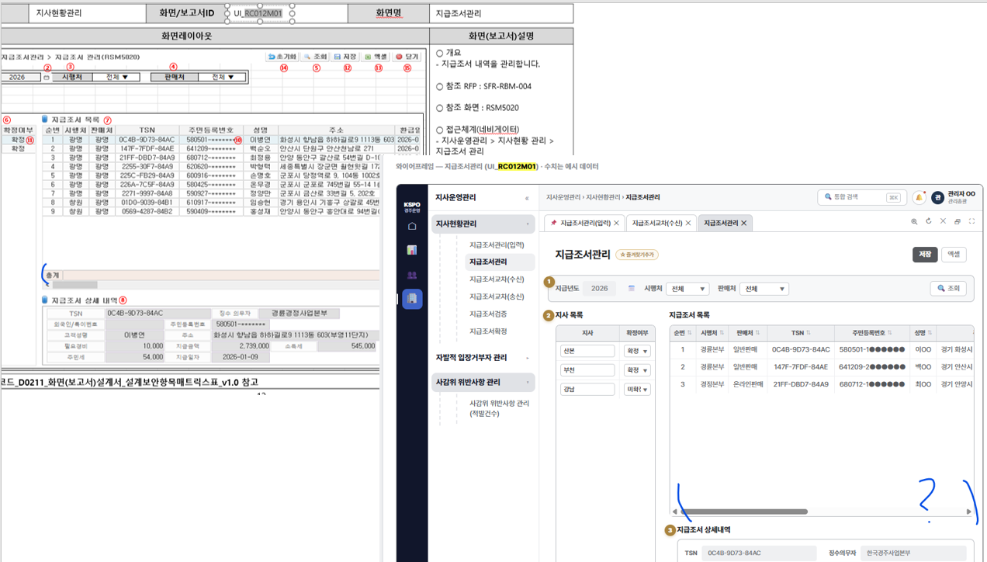 | 기획서와 설계서의 지급조서 목록 그리드 하단 합계가 상이함. | 화면기획서는 설계서를 기반으로 작성되었으므로 기획서를 기준으로 작업하셔도 무방합니다. 다만, 간단한 사항은 추가하거나 삭제할 수 있으니 누락된 사항은 추가하는 방향이 좋을 것으로 판단됩니다 세부 사항은 상황에 따라 유연하게 판단해 주시고, 기획서와 차이가 너무 크다면 문의해 주세요. | RC012M01 | 지급조서관리 | 2026-09-04
4 | 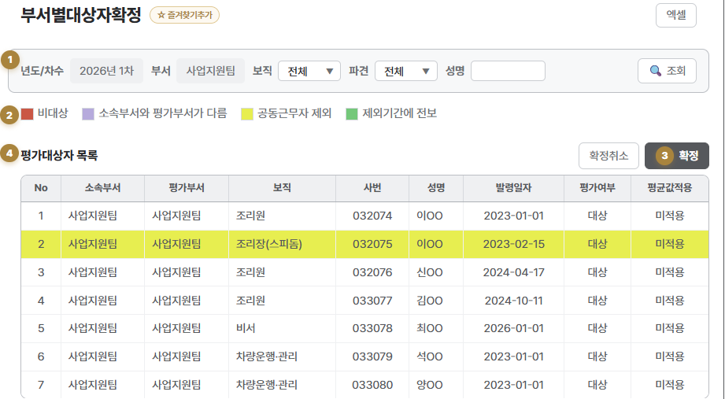 | 범례 UI와 범례 컬러 표시된 그리드 UI 추가 필요 | 디자인 문의 완료. 작업 예정 | RA045M01 | 부서별대상자확정 | 2026-09-04
5 | 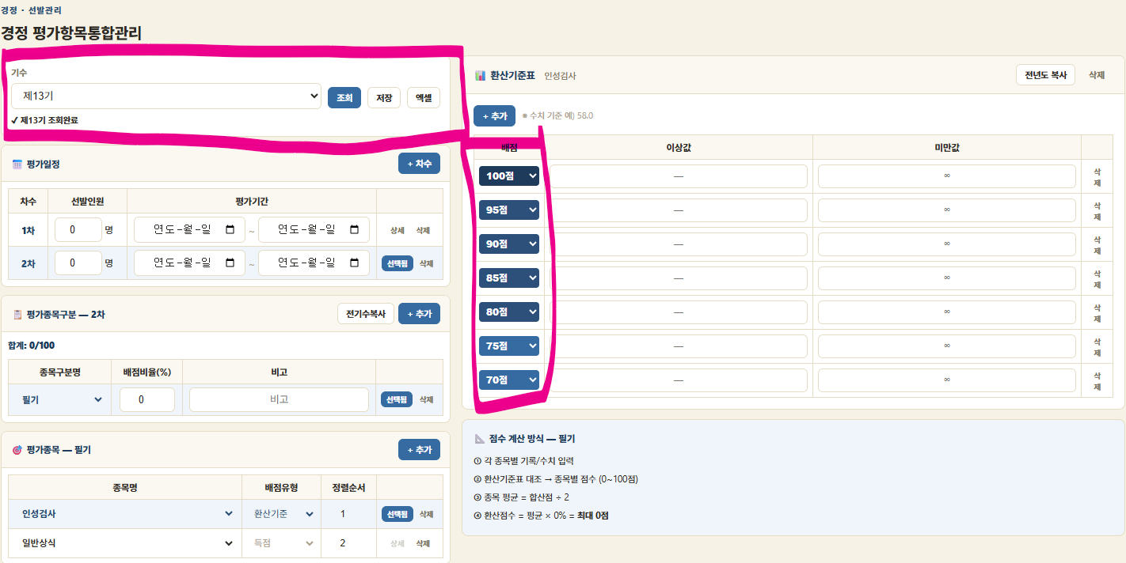 | 새로운 유형의 화면으로 디자인 필요 - 조회영역 위치 - 연속된 마스터-디테일 패턴 - 그리드 내 강조된 콤보박스(환산기준표의 배점) | 디자인예정임 | JA011M01 | 평가항목통합관리 | 2026-09-07
6 |  | form 내 지시문 디자인 필요 | caption' 사용 | RC011M01 | 지급조서관리(입력) | 2026-09-07
7 |  | 그리드 cud 버튼 udc [행삽입] 이라는 버튼은 행취소라고 텍스트가 삽입 되어야할 것 같습니다. 아이콘 또한 행취소에 대한 내용으로 변경되어야 할 것 같습니다. | 내부에서는 [행추가, 행삽입, 행삭제]로 사용합니다. 09/10 오전기준 내부 소스랑 싱크 맞췄습니다 | 전 화면 공통 | 전 화면 공통 | 2026-09-07
8 | 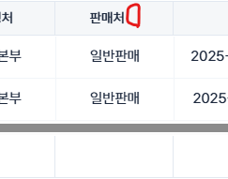 | 그리드 단일 컬럼 정렬 시 헤더 셀 우측 여백 발생 |  | 전 화면 공통 | 전 화면 공통 | 2026-09-07
9 | 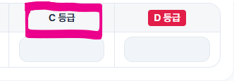 | badge orange에 대한 스타일이 필요 | 09/10 스타일 추가완료 | FA013M01 | 성과등급기준 | 2026-09-08
10 |  | [단순 퍼블리싱 문의] 그리드에 타이틀 없이 범례와 선택됨 배찌로만 구성해도 되는 걸까요? 기획서가 그렇게 되어 있어 범례와 선택됨 배찌만으로 구성했는데 두 배찌의 높이가 달라 이질감이 있습니다.. 캡쳐 (좌)기획서 (우) 실제 퍼블 화면이니 보시고 문제 없는지 확인만 부탁드립니다. | 09/10 문의중 09/10 10:00 Example.clx 확인 가능 | FA022M01 | 평가부서관리 | 2026-09-08
11 |  | 조회영역 캡션에 빨간색이 필요할 것 같습니다. | text-red', 'text-danger' 공통 클래스 적용 불가한가요?? =>별도의 캡션 색상 따로 빠지지 않고 공통 클래스의 빨간색으로 적용해도 무방한 내용이면 그렇게 진행하겠습니다. | FA022M01 | 평가부서관리 | 2026-09-08
12 | 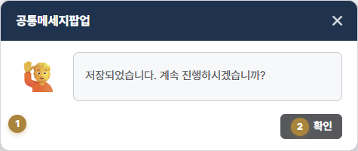 | 디자인이 필요합니다. | 디자인예정 | comPMsgDialog | 공통메시지팝업 | 2026-09-09
13 | 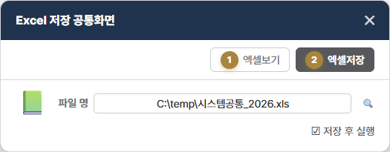 | 디자인이 필요합니다. | 디자인예정 | comExcelDown | 공통엑셀다운로드팝업 | 2026-09-09
14 | 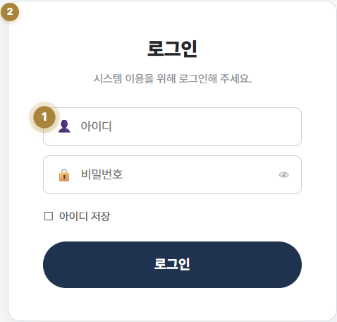 | 디자인이 필요합니다. | 디자인예정 | comLogin | 로그인 | 2026-09-09
15 | 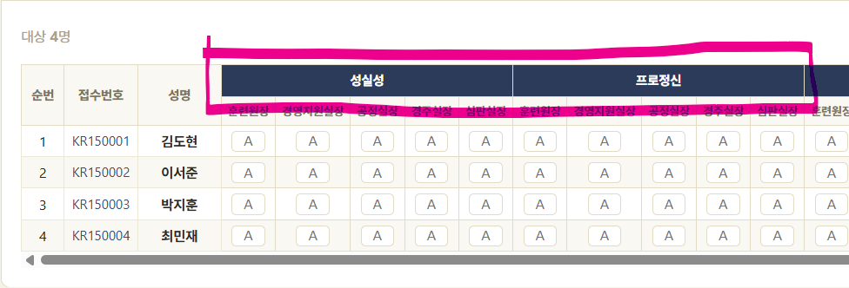 | 그리드 헤더 셀의 강조 디자인이 필요합니다. |  | JA013T05 | 선발측정현황(면접) | 2026-09-10
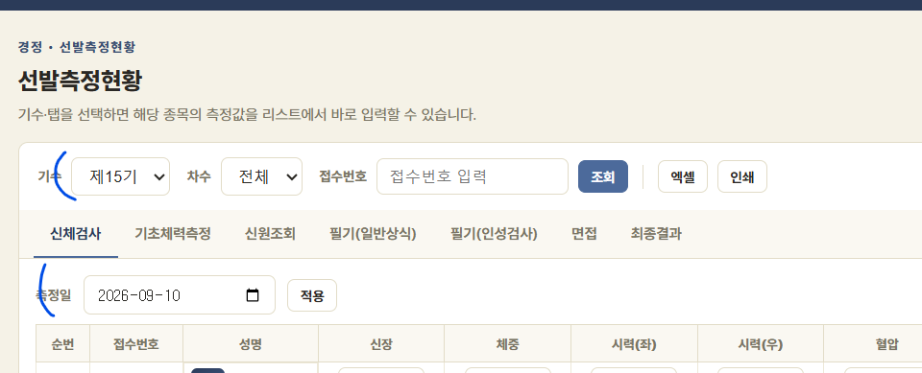 16 |  | 조회 영역 하위 컨텐츠 영역에도 조회영역과 비슷한 역할을 하는 내용이 있습니다. 따로 디자인이 필요한지 아니면 높이 42px로 하고 공통 컴퍼넌트들(아웃풋+데이트인풋+버튼)으로 배치하면 될지 확인 부탁드립니다. |  | EA013M01 | 선발측정현황 | 2026-09-10
17 |  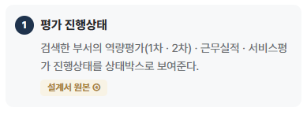 | 디자인 필요한 내용 같은데 확인 한번 부탁드립니다. |  | FA044M01 | 부서별진행현황 | 2026-09-11
18 | 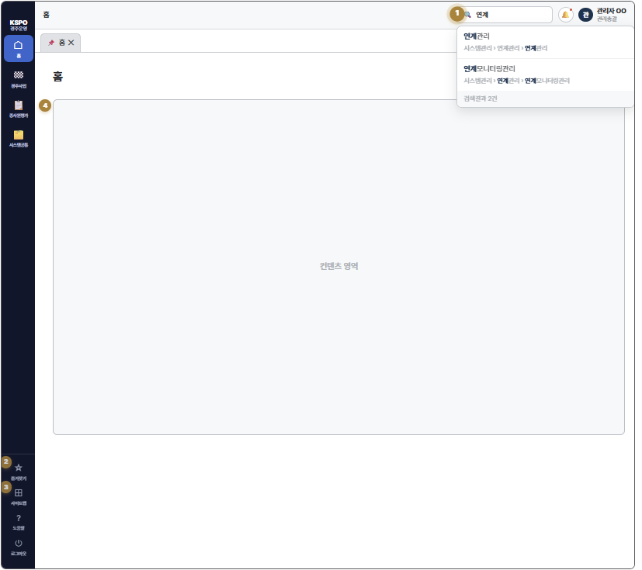 | 디자인이 필요합니다. |  | comMain | 메인 | 2026-09-11
19 | 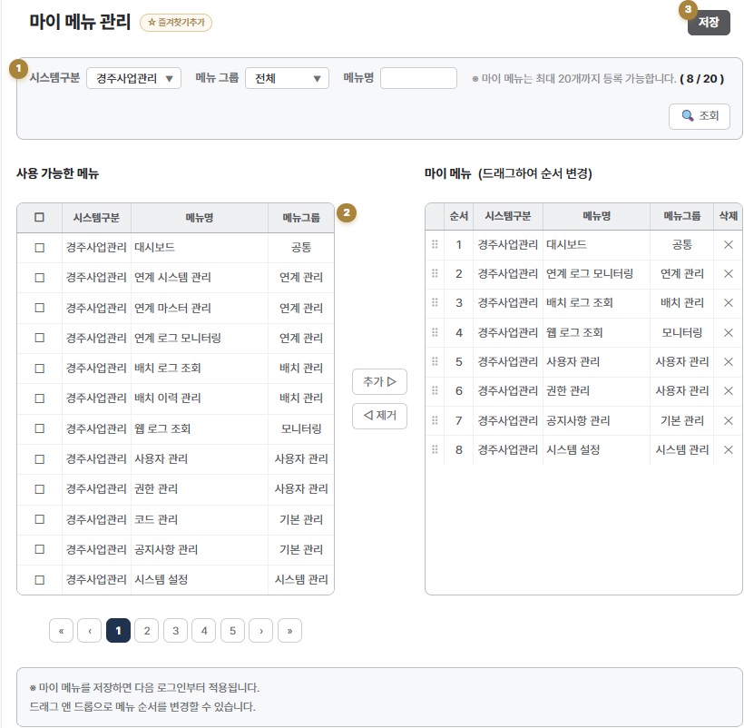 | 디자인이 필요합니다. |  | comMyMenu | 마이메뉴 | 2026-09-11
20 | 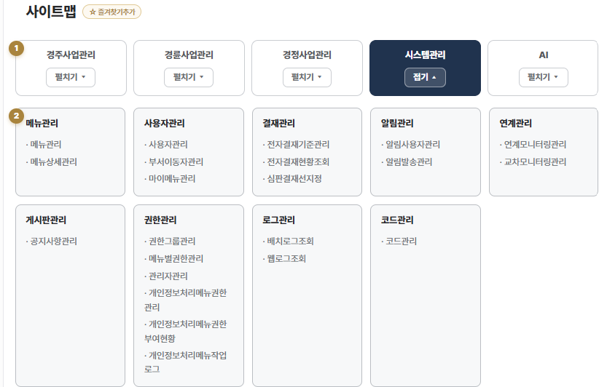 | 디자인이 필요합니다. |  | comSiteMap | 사이트맵 | 2026-09-11
21 | 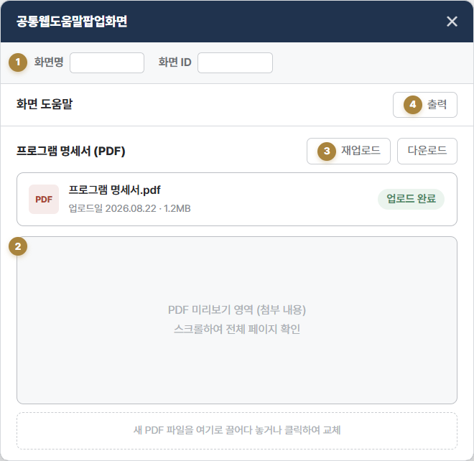 | 디자인이 필요합니다. |  | comHelpInfo | 공통웹도움말팝업 | 2026-09-11
22 | 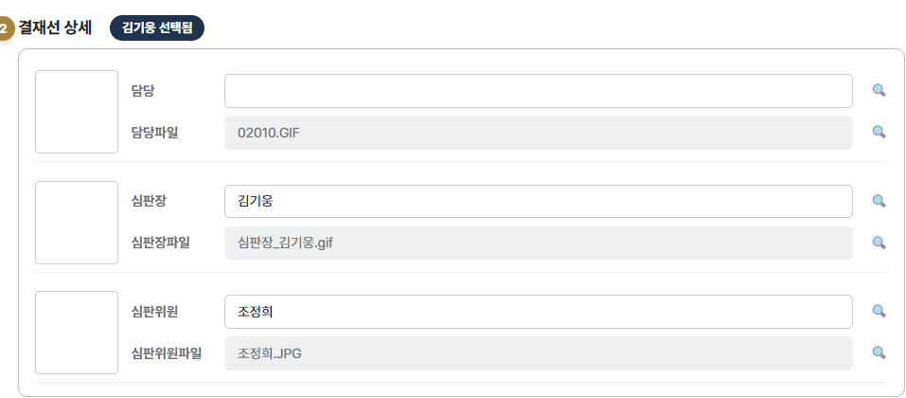 | 디자인이 필요합니다. |  | ZC031M01 | 심판결재선지정 | 2026-09-11
23
24
25
26
27
28
29
30
31
32
33
34
35
36
37
38
39
40
41
42
43
44
45
46
47
48
49

